기본작업
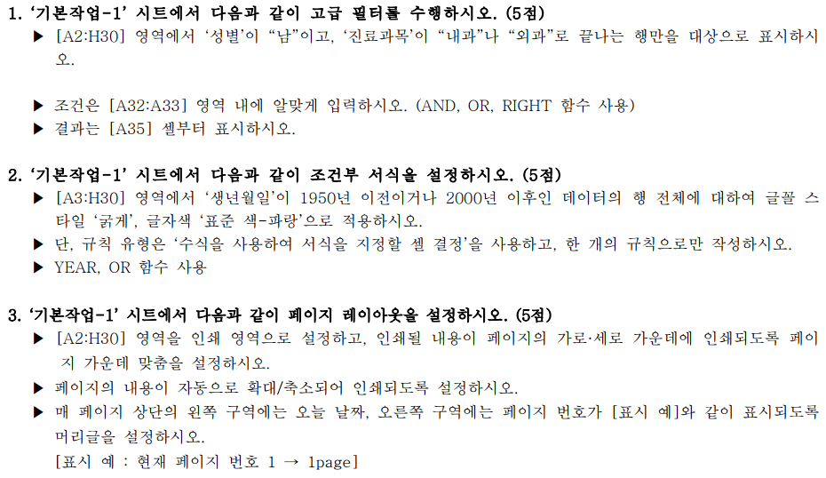
[표1]
환자코드 | 성명 | 생년월일 | 성별 | 진료과목 | 담당의사 | 진료일 | 진료시간
A014 | 성애연 | 1987-05-03 | 여 | 호흡기내과 | 김지수 | 2022-01-05 | 9:10:00
B215 | 소금진 | 1988-04-01 | 남 | 피부과 | 김종남 | 2022-02-08 | 13:00:00
A018 | 강말순 | 1985-12-05 | 여 | 흉부외과 | 박종식 | 2022-03-20 | 10:20:00
F302 | 김상호 | 1975-05-06 | 남 | 소화기내과 | 남민종 | 2022-02-22 | 13:50:00
B216 | 김병철 | 2004-05-07 | 남 | 피부과 | 김종남 | 2022-01-12 | 10:20:00
A051 | 전만호 | 1975-05-08 | 남 | 신경외과 | 임지영 | 2022-04-12 | 17:30:00
C109 | 전준호 | 1958-04-07 | 남 | 흉부외과 | 박종식 | 2022-03-14 | 11:30:00
D210 | 용화숙 | 1980-04-02 | 여 | 피부과 | 김종남 | 2022-02-27 | 13:30:00
A011 | 이수만 | 2000-11-03 | 남 | 흉부외과 | 박종식 | 2021-12-22 | 15:20:00
D371 | 이종호 | 1995-05-14 | 남 | 정형외과 | 하석태 | 2022-01-15 | 11:20:00
C101 | 진보람 | 1948-10-05 | 여 | 신경외과 | 임지영 | 2022-05-21 | 9:30:00
F301 | 오현정 | 1994-09-30 | 여 | 호흡기내과 | 김지수 | 2021-12-28 | 11:50:00
C229 | 이태백 | 1953-07-01 | 남 | 가정의학과 | 편영표 | 2022-01-10 | 10:00:00
D372 | 김서우 | 2001-03-12 | 여 | 산부인과 | 곽수지 | 2021-12-03 | 14:00:00
D051 | 양경숙 | 1988-05-04 | 여 | 피부과 | 김종남 | 2022-03-20 | 11:00:00
A013 | 이영덕 | 1973-06-04 | 남 | 흉부외과 | 박종식 | 2022-02-03 | 10:00:00
D052 | 강진희 | 1993-05-08 | 여 | 산부인과 | 곽수지 | 2022-02-08 | 9:30:00
B217 | 이샛별 | 2001-05-09 | 여 | 가정의학과 | 편영표 | 2022-02-23 | 11:20:00
C228 | 김정근 | 1978-04-09 | 남 | 호흡기내과 | 김지수 | 2021-12-14 | 16:30:00
A017 | 임효인 | 1959-09-08 | 여 | 소화기내과 | 남민종 | 2022-01-16 | 17:50:00
D213 | 이유라 | 1998-09-04 | 여 | 산부인과 | 곽수지 | 2022-02-21 | 16:20:00
D331 | 장길산 | 1952-02-12 | 남 | 소화기내과 | 남민종 | 2022-02-19 | 14:00:00
B219 | 김창무 | 1999-08-16 | 남 | 신경외과 | 임지영 | 2022-03-06 | 13:50:00
A015 | 유경수 | 2005-11-23 | 남 | 정형외과 | 하석태 | 2022-03-20 | 14:20:00
C106 | 이남석 | 1974-08-25 | 남 | 가정의학과 | 편영표 | 2022-04-16 | 16:20:00
D217 | 황귀영 | 1943-07-25 | 남 | 흉부외과 | 박종식 | 2022-03-12 | 15:00:00
B218 | 심수미 | 1986-12-12 | 여 | 산부인과 | 곽수지 | 2022-02-28 | 16:00:00
F491 | 박철수 | 1977-08-15 | 남 | 정형외과 | 하석태 | 2022-02-09 | 10:40:00

계산작업
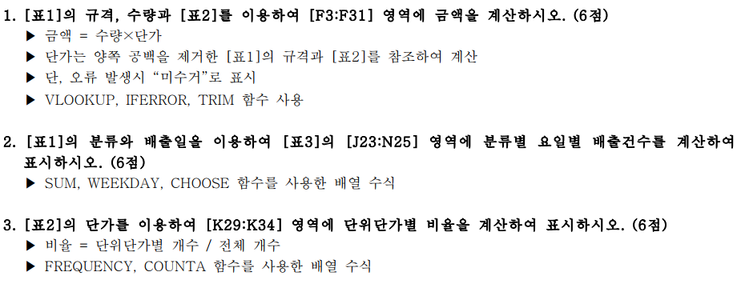
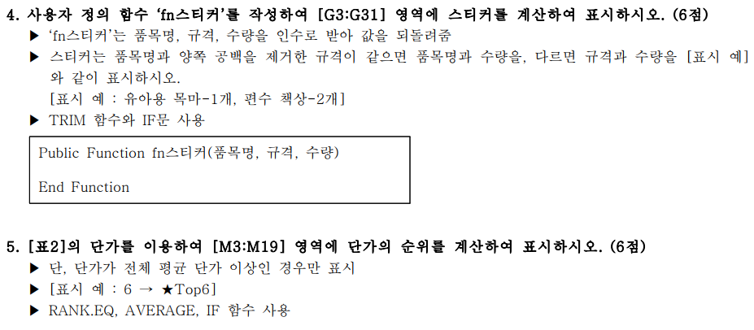
[표1] |  |  |  |  |  |  | [표2] 단가표
분류 | 품목명 | 규격 | 수량 | 배출일 | 금액 | 스티커 | 분류 | 품목명 | 규격 | 단가 | 순위
유아아동류 | 유아용 목마 | 유아용 목마 | 1 | 2022-05-03 |  |  | 스포츠류 | 헬스기구 | 5kg 이상 헬스기구 | 6,000
가구류 | 책상 | 편수 책상 | 2 | 2022-05-02 |  |  | 스포츠류 | 헬스기구 | 5kg 이하 헬스기구 | 4,000
가구류 | 책꽂이 | 2단이하 책장 | 1 | 2022-05-10 |  |  | 스포츠류 | 헬스자전거 | 헬스자전거 | 4,000
가구류 | 책꽂이 | 3단이상 책장 | 1 | 2022-05-16 |  |  | 스포츠류 | 런닝머신 | 런닝머신 | 18,000
가구류 | 침대 | 1인용 침대 | 1 | 2022-05-12 |  |  | 유아아동류 | 유모차 | 1인용 유모차 | 2,000
가구류 | 침대 | 2인용 침대 | 4 | 2022-05-27 |  |  | 유아아동류 | 유모차 | 2인용 유모차 | 3,000
가구류 | 가구류 | 편수 책상 | 1 | 2022-05-09 |  |  | 유아아동류 | 인형, 장난감 | 인형, 장난감 개당 | 1,000
유아아동류 | 유모차 | 2인용 유모차 | 4 | 2022-05-18 |  |  | 유아아동류 | 유아용 목마 | 유아용 목마 | 2,000
유아아동류 | 인형, 장난감 | 인형, 장난감 개당 | 1 | 2022-05-09 |  |  | 유아아동류 | 유아용 자동차 | 유아용 자동차 | 2,000
스포츠류 | 헬스자전거 | 헬스자전거 | 3 | 2022-05-12 |  |  | 가구류 | 책상 | 양수 책상 | 7,000
가구류 | 침대 | 1인용 매트리스만 | 4 | 2022-05-25 |  |  | 가구류 | 책상 | 편수 책상 | 4,000
유아아동류 | 유아용 자동차 | 유아용 자동차 | 4 | 2022-05-13 |  |  | 가구류 | 책꽂이 | 2단이하 책장 | 2,000
가구류 | 책꽂이 | 3단이상 책장 | 5 | 2022-05-23 |  |  | 가구류 | 책꽂이 | 3단이상 책장 | 3,000
가구류 | 침대 | 1인용 침대 | 1 | 2022-05-19 |  |  | 가구류 | 침대 | 1인용 침대 | 13,000
가구류 | 가구류 | 편수 책상 | 1 | 2022-05-06 |  |  | 가구류 | 침대 | 2인용 침대 | 17,000
유아아동류 | 유아용 자동차 | 유아용 자동차 | 1 | 2022-05-27 |  |  | 가구류 | 침대 | 1인용 매트리스만 | 5,000
가구류 | 책상 | 양수 | 5 | 2022-05-19 |  |  | 가구류 | 침대 | 2인용 매트리스만 | 8,000
가구류 | 침대 | 2인용 침대 | 1 | 2022-05-16
가구류 | 침대 | 1인용 매트리스만 | 5 | 2022-05-25 |  |  | [표3] 분류별 요일별 배출건수
스포츠류 | 헬스기구 | 5kg 이상 헬스기구 | 4 | 2022-05-23 |  |  | 분류 | 월 | 화 | 수 | 목 | 금
스포츠류 | 런닝머신 | 런닝머신 | 3 | 2022-05-23 |  |  | 스포츠류 | 2 | 0 | 0 | 1 | 1
가구류 | 침대 | 1인용 | 4 | 2022-05-24 |  |  | 유아아동류 | 1 | 1 | 1 | 1 | 2
가구류 | 책꽂이 | 2단이하 책장 | 1 | 2022-05-05 |  |  | 가구류 | 7 | 4 | 2 | 4 | 2
유아아동류 | 유모차 | 1인용 유모차 | 5 | 2022-05-12
가구류 | 책상 | 양수 책상 | 5 | 2022-05-02 |  |  | [표4] 단위단가별 비율
가구류 | 가구류 | 편수 책상 | 3 | 2022-05-24 |  |  | 단가 |  | 비율
가구류 | 책꽂이 | 2단이하 책장 | 3 | 2022-05-30 |  |  | 0 이상 ~ | 1000 이하 | 6%
스포츠류 | 헬스기구 | 5kg 이하 헬스기구 | 4 | 2022-05-13 |  |  | 1001 이상 ~ | 3000 이하 | 35%
가구류 | 책꽂이 | 3단이상 책장 | 3 | 2022-05-31 |  |  | 3001 이상 ~ | 5000 이하 | 24%
 |  |  |  |  |  |  | 5001 이상 ~ | 10000 이하 | 18%
 |  |  |  |  |  |  | 10001 이상 ~ | 15000 이하 | 6%
 |  |  |  |  |  |  | 15001 이상 ~ | 20000 이하 | 12%

분석작업-1
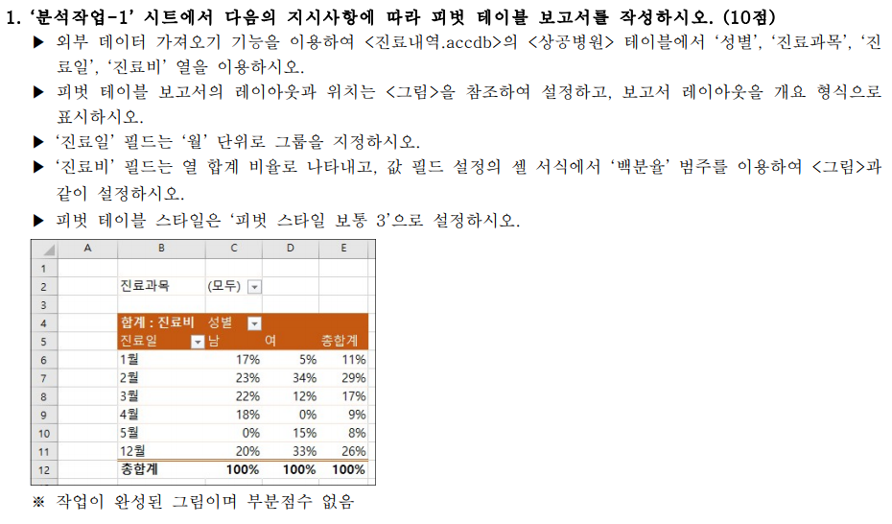

분석작업-2
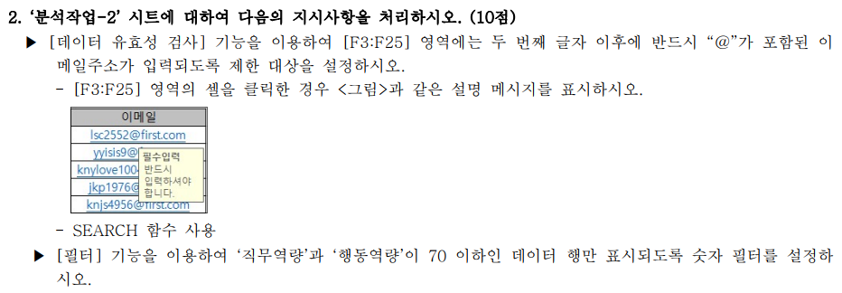
[표1]
이름 | 직위 | 직무역량 | 행동역량 | 입사일자 | 이메일
강감찬 | 부장 | 80 | 80 | 2008-01-01 | lsc2552@first.com
강감찬 | 과장 | 80 | 90 | 2011-02-01 | yyisis9@first.com
강남영 | 사원 | 90 | 100 | 2018-01-01 | knylove1004@first.com
강다구 | 차장 | 75 | 50 | 2009-12-01 | jkp1976@first.com
고선지 | 과장 | 80 | 60 | 2012-01-01 | knjs4956@first.com
구민정 | 사원 | 85 | 80 | 2016-06-01 | shy79@first.com
구민정 | 사원 | 80 | 70 | 2018-11-01 | kmj1632@first.com
권민수 | 사원 | 90 | 90 | 2020-04-01 | kms4652@first.com
권정현 | 사원 | 95 | 50 | 2017-02-01 | ksy7878@first.com
김구완 | 차장 | 85 | 65 | 2009-07-01 | kyky79@first.com
김구완 | 이사 | 100 | 90 | 2006-06-01 | kgw391@first.com
김규리 | 주임 | 80 | 90 | 2014-08-01 | pjs53@first.com
김나비 | 주임 | 75 | 90 | 2014-01-01 | ksj2778@first.com
김대진 | 주임 | 50 | 90 | 2015-12-01 | yis407@first.com
김명윤 | 사원 | 60 | 55 | 2017-01-01 | flower152@first.com
김미향 | 차장 | 85 | 80 | 2009-10-01 | pjh2206@first.com
김민호 | 대리 | 90 | 95 | 2012-10-01 | milk99@first.com
김소연 | 사원 | 70 | 60 | 2018-07-01 | ksy354@first.com
김수정 | 사원 | 60 | 55 | 2019-07-01 | ksj5621@first.com
김순자 | 대리 | 30 | 20 | 2013-01-01 | kja8006@first.com
김윤선 | 대리 | 45 | 85 | 2012-08-01 | ksy8203@first.com
김인규 | 사원 | 50 | 65 | 2016-10-01 | mws904@first.com
김인규 | 사원 | 55 | 85 | 2017-03-01 | cgs1302@first.com

기타작업-2
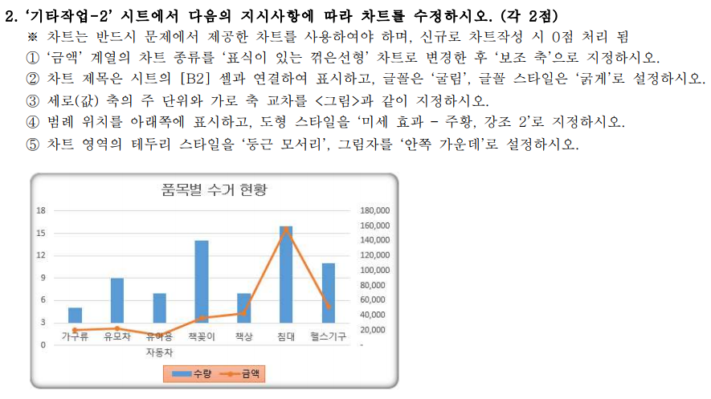
품목별 수거 현황
품목명 | 수량 | 금액
가구류 | 5 | 20,000
유모차 | 9 | 22,000
유아용 자동차 | 7 | 13,000
책꽂이 | 14 | 37,000
책상 | 7 | 43,000
침대 | 16 | 156,000
헬스기구 | 11 | 52,000

기타작업-3
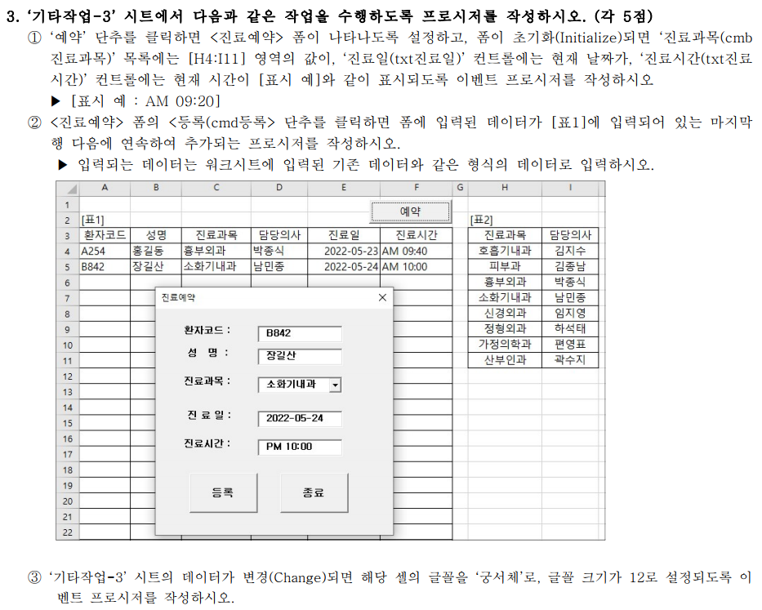
[표1] |  |  |  |  |  | [표2]
환자코드 | 성명 | 진료과목 | 담당의사 | 진료일 | 진료시간 | 진료과목 | 담당의사
A254 | 홍길동 | 흉부외과 | 박종식 | 2022-05-23 | AM 09:40 | 호흡기내과 | 김지수
B842 | 장길산 | 소화기내과 | 남민종 | 2022-05-24 | AM 10:00 | 피부과 | 김종남
 |  |  |  |  |  | 흉부외과 | 박종식
 |  |  |  |  |  | 소화기내과 | 남민종
 |  |  |  |  |  | 신경외과 | 임지영
 |  |  |  |  |  | 정형외과 | 하석태
 |  |  |  |  |  | 가정의학과 | 편영표
 |  |  |  |  |  | 산부인과 | 곽수지

